상품제안서
라운드 마그넷 6종 세트(주문제작형) | 상품코드: F24080

 |  |  |  |  |  |  | 02-412-0044 | www.easy1.co.kr
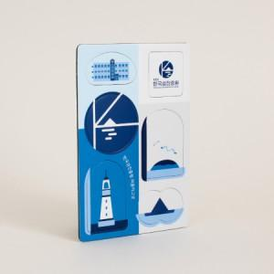

【상세/제작정보】 | 심플하면서도 귀여운 형태로 시선을 사로잡는 마그넷

【인쇄/포장옵션】 | 풀칼라 / OPP(비닐)

【공급단가】 | 수량 | 1,000~ | 2,000~ | 3,000~ | 5,000~ | 10,000~
*VAT별도 | 단가 | 2,220원 | 2,140원 | 2,060원 | 1,980원 | 1,930원

【상품 URL】 | http://www.easy1.co.kr/src/goods_detail.php?gdno=24080

